TAB_016_088_BA
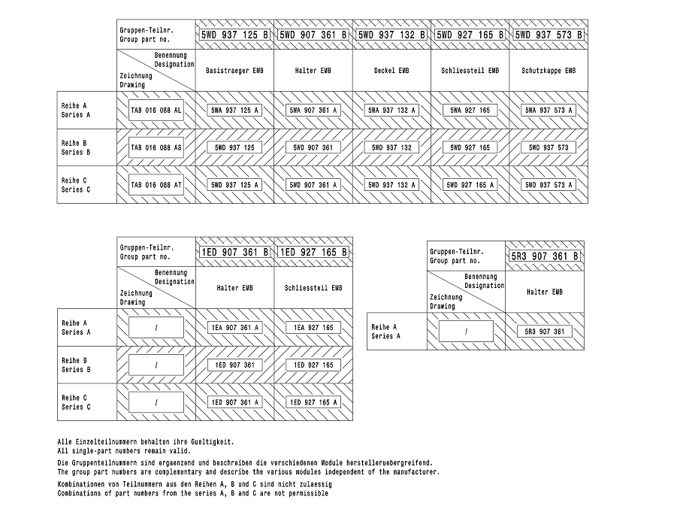

INFO
 |  |  |  |  |  | Picking sequence | Module

Teilenummern Index |  | 1AS1… |  |  |  | 17 | KSM
 |  |  |  |  |  | 16 | VT_K2 |  |  | KSS
Interne Index | fängt an mit | "C" |  | (Ohne A, B, M und O) |  | 15 | VT_U6 | neue U1 | und ABS | KSS
 |  |  |  |  |  | 14 | VT_W1
 |  |  |  |  |  | 13 | KM_745
 |  |  |  |  |  | 12 | KM_927
 |  |  |  |  |  | 11 | VT_P1
 |  |  | ab | 37 | Trockenraum | 10 | VT_U7 , U5 | neue U1 | ACPV
 |  |  |  |  |  | 9 | VT_C3
 |  |  |  |  |  | 8 | VT_D7
VT | Splice | ab C… |  |  |  | 7 | VT_D0
 |  |  |  |  |  | 6 | VT_D1
VT | PHEV | P | P1 - 751 |  |  | 5 | VT_K1
 |  |  |  |  |  | 4 | VT_K3
VT | Motor | T | T2 - 922 |  |  | 3 | VT_C9
 |  |  |  |  |  | 2 | VT_C2
VT | WWL | W | W1 - 785 |  |  | 1 | VT_C6

VT | ESPB / TU250 / Koppelstellen | U | U1 - 705/765
VT | BCMB | U | U2

F – E-Prüfung KM/VT/PiM (Pflichtfeld) | definiert die elektrische Prüfung vor der Komplettierung
 | · A: Prüftisch VT-Fertigung
 | · M: Prüftisch Modulfertigung
 | · AT: VT-Baubrett
 | · MT: Modul-Baubrett

 | !!!Hier sind Auswahlmöglichkeiten vorgegeben!!!

G – Test KSK (Pflichtfeld) | definiert die Prüfung nach der Komplettierung
 | · B: KSK Prüftisch
 | · BT: KSK Baubrett
 | · MTT: Endmontage

 | · Opt.: optisch / Kamera
 | · B+L: KSK Prüftisch + Lecktest
 | · B+L+T KSK Prüftisch + Lecktest + Tülle -> für diesen Fall ist im F-Konzept sicherzustellen, dass ein Lecktest VOR Endmontage der Tülle auf dem Gehäuse erfolgt
 | !!!Hier sind Auswahlmöglichkeiten vorgegeben!!!

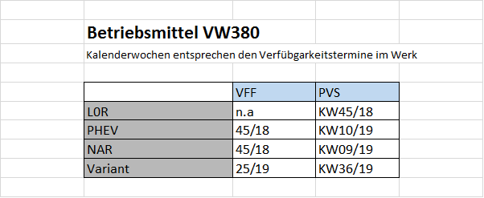

 | SOP
VW380 | 26/19
VW380mHeV | 34/19
VW380 RL | 48/19
VW380 GTI | 08/20
VW380 GTD | 34/20
VW380 R-Line | 08/20
VW380 PHEV WOB incl RL | 09/20
VW382 incl. RL | 39/20
VW382 GTD | 44/20
VW380 NAR/SüdKorea WOB (CKD?) | 34/20
VW380 NAR | 13/20
VW382 Alltrack | 48/20
VW380-CNG | 38/20
VW380 GTI CUP | 34/20

NANO
N_108_156_01 KASTENKONTAKT 0.5 - 0.35
N_108_158_02 KASTENKONTAKT 0.5 - 0.35
N_108_158_01 KASTENKONTAKT 0.5 - 0.35
N_108_155_01 KASTENKONTAKT 0.5 - 0.13
N_108_157_02 KASTENKONTAKT 0.5 - 0.13
N_108_156_03 KASTENKONTAKT 0.5 - 0.35
N_170_393_01 BUCHSENKONTAKT
N_108_157_01 KASTENKONTAKT 0.5 - 0.13
A0049821226 KONTAKTBUCHSE Nano MQS Sn 0.13
A0049821626 KONTAKTBUCHSE Nano MQS Sn 0.35
N_108_535_01 KONTAKT MQS 0.5-0.35
N_108_535_02 KONTAKT MQS 0.5-0.35
22369053 KONTAKT NANO 0.5 x 0.4
N_108_156_02 KASTENKONTAKT 0.5 - 0.35
N_108_534_01 KONTAKT MQS 0.5-0.35

PICO
N_108_608_01
N_108_609_01
N_108_533_01

MR_VW380
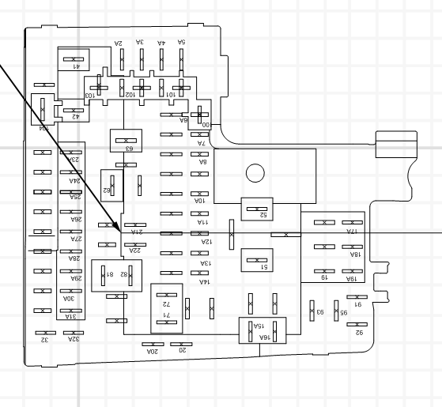
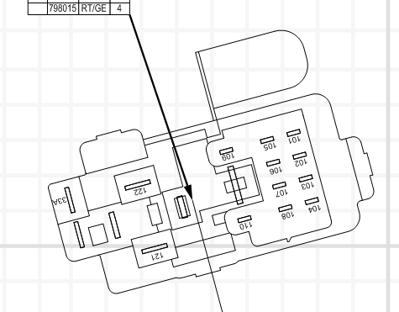
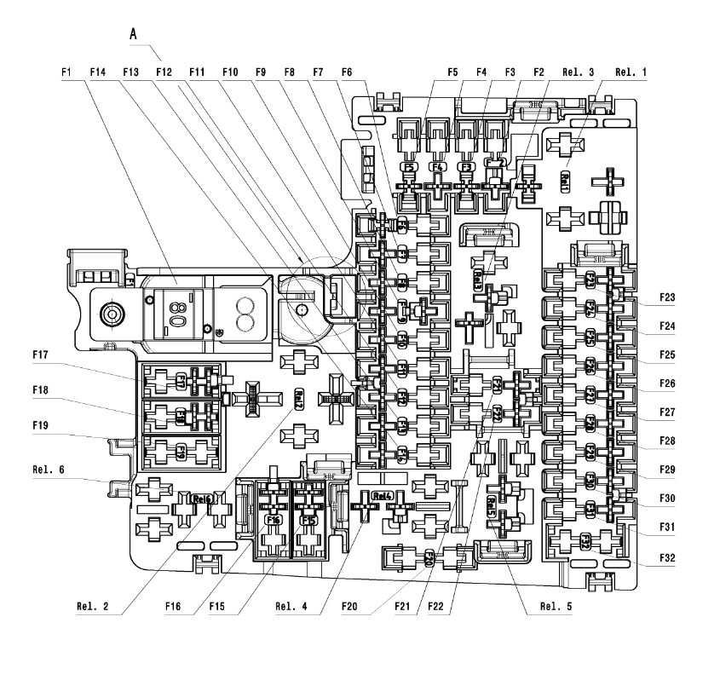
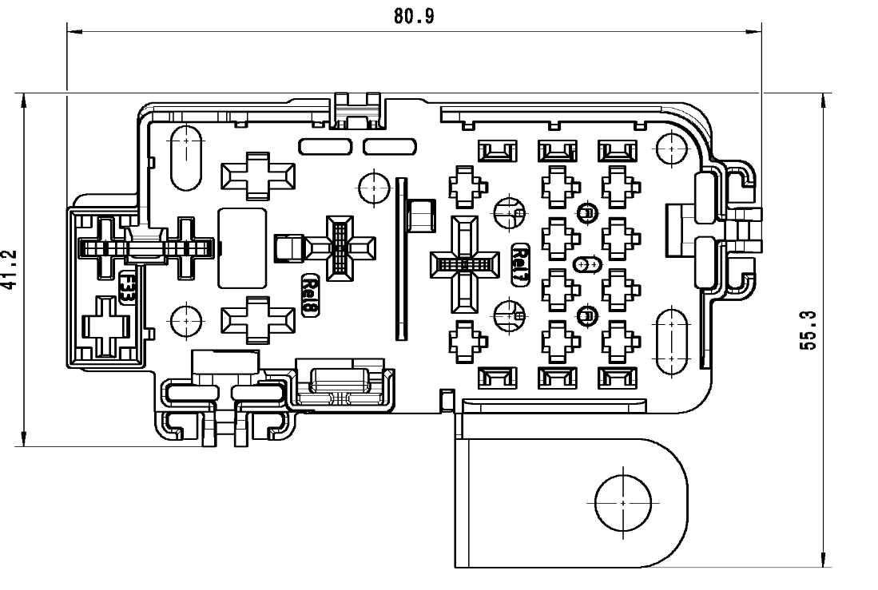
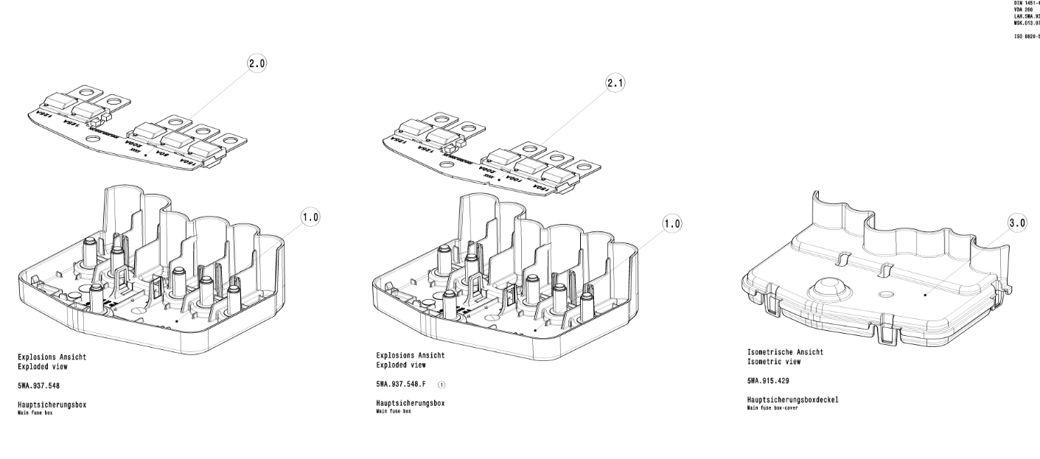
MR

EMBF 5WA937125
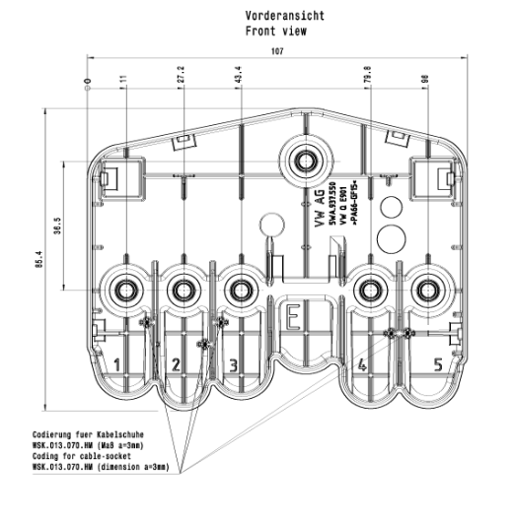
EMBF
Sicherung Pos 01-32 |  | Relais Pos R1-R5
Beispiel 2ASFEMBF01300 |  | Beispiel 2ASREMBFR5404
F=Sicherung |  | R=Relais
EMBF =Komponente |  | EMBF=Komponente
01=Position |  | R5=Pos R5
300=Wert 30A |  | 646=Wert 646

EMBX 5WA941824B
Relais Pos 06-07
Beispiel 2ASREMBD06457
R=Relais
EMBX=Komponente
06=Pos 06
457=Wert 457

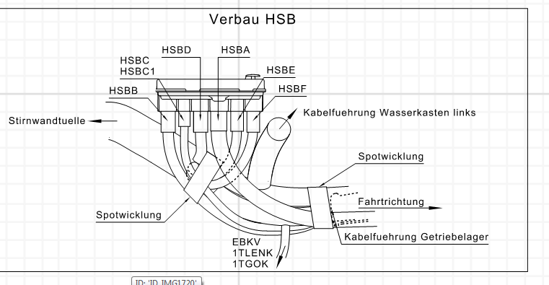
KSM
EMBF |  | HSB
Schraube_oben EMBF |  | Schraube Pos 01-05, E1 HSB
2ASMKSM1BB190 | M6 9± 1Nm | Beispiel 2ASMHSB103110 | M6 6± 1Nm
2ASMKSM1BB200 | M6 9± 1Nm
M=Schraube |  | M=Schraube
KSM1=Komponente |  | 0HSB=Komponente
E1=Pos E1 |  | 03=Pos 03
19 und 20=Schrauberzyklus |  | 11, 13, 15 =Schrauberzyklus 6,0Nm
19 nur Schraubanschluss |  | 11 Pos 1, 2, 6
20 Schraubanschluss+Diesel Einsatz EMBX |  | 13 Pos 3
 |  | 15 Pos 5
KSM Vorfertigung-Elektrische Prüfung
EMBF |  | 5WA_937_125
A_ELU |  | 1K0_906_234
LVIR |  | 5Q0_972_752_B
 |  |  |  |  |  |  |  |  |  |  |  | IBG
ELU |  |  |  | HSBA1 | 1 | 1-29H | 5WA_971_859_L | LEB | 1 | 1-25H | 5K0_971_859_A | 2ASMHSB1E1??? | HSB
 |  |  |  | HSBA | 1 | 1-29J | 5WA_971_859_K | VSBB | 1 | 1-25J | 7H0_971_859_E | 2ASMHSB1E1??? | HSB
 |  |  |  | HSBB | 1 | 1-30J | 5WA_971_859_D | EMBB | 1 | 1-9H | 5WA_911_137_E | 2ASMHSB101110 | HSB
 |  |  |  | HSBC | 1A | 1-30J | 5WA_971_859_G | ELU | 1 | 1-21D | N_106_867_01 | 2ASMHSB102110 | HSB
 |  |  |  | HSBC1 | 1A | 1-31J | 5WA_971_859_J | ELU1 | 1 | 1-15E | N_106_867_01 | 2ASMHSB102110 | HSB
Bitte die angegebene Kennzahl für die Schraubzyklen in der Infobaugruppe verwenden! |  |  |  | HSBD | 1 | 1-31J | 5WA_971_859_H | 1TBAT | 1 | 1-42G | WHT_003_744_A | 2ASMHSB103130 | HSB
Bitte die angegebene Positionen für die Schraubzyklen in der Infobaugruppe verwenden! |  |  |  |  |  |  |  | EMBX1 | 1 | 1-9H | 5WA_911_137_F |  | HSB
Alle Schraubzyklen müssen eingerichtet und freigegeben werden! |  |  |  | HSBE | 1 | 1-32J | 5WA_971_859_E | LVSK1 | 1 | 1-38G | WHT_006_236 | 2ASMHSB104150 | HSB
 |  |  |  | HSBF | 1 | 1-32J | 5WA_971_859_F | LVSK1 | 2 | 1-38G | WHT_006_236 | 2ASMHSB105110 | HSB
 |  |  |  |  |  |  |  |  |  |  |  | 2ASMKSM1BB190 | EMBF

